核价
序号 | 核价时间 | 物料代码 | 名称 | 零件名称 | 自制/外购 | 耗用量 | 材质 | 产品净尺寸 |  |  | 设备吨位测算 | 含税单价 |  | 重量 |  |  | 材料费 | 加工成本 |  |  |  |  |  | 含税 | 不含税 | 照片
 |  |  |  |  |  |  |  | 长 | 宽 | 厚 |  | 材料 | 废铁 | 毛重 | 净重 | 废铁 |  | 工序 | 吨位 | 工序数 | 出件数 | 工序费 | 工序费合计 | 核算价
1 | 2021-11-18 | SHT0010723 | 司机主边调角器下连接板B | 司机主边调角器下连接板B | 外购 | 1 | SPFH590 | 234 | 225 | 1.6 |  | 6.30 | 3.20 | 0.661 | 0.389 | 0.272 | 3.29 | 成型 | 250 | 1 | 1 | 0.20 | 0.20 | 5.27 | 4.6667
 |  |  |  |  |  |  |  |  |  |  |  |  |  |  |  |  |  | 修边冲孔 | 250 | 1 | 1 | 0.20 | 0.20
 |  |  |  |  |  |  |  | 234 | 225 | 1.6 | 65.95 |  |  |  |  |  |  | 翻边 | 250 | 1 | 1 | 0.20 | 0.20
 |  |  |  |  |  |  |  |  |  |  | - |  |  |  |  |  |  | 翻边整形 | 250 | 1 | 1 | 0.20 | 0.20
 |  |  |  |  |  |  |  |  |  |  | - |  |  |  |  |  |  | 冲孔 | 200 | 1 | 1 | 0.15 | 0.15
 |  |  |  |  |  |  |  |  |  |  | - |  |  |  |  |  |  | 分切冲孔 | 200 | 1 | 1 | 0.15 | 0.15
 |  |  |  |  |  |  |  |  |  |  | -
 |  |  |  |  |  |  |  |  |  |  |  |  |  |  |  |  | 3.29 |  |  |  |  |  | 1.10
2 | 2021-11-18 | SHT0010725 | 司机副边调角器下连接钣B | 司机副边调角器下连接钣B | 外购 | 1 | SPFH590 | 234 | 225 | 1.6 |  | 6.30 | 3.20 | 0.661 | 0.389 | 0.272 | 3.29 | 成型 | 250 | 1 | 1 | 0.20 | 0.20 | 5.27 | 4.6667
 |  |  |  |  |  |  |  |  |  |  |  |  |  |  |  |  |  | 修边冲孔 | 250 | 1 | 1 | 0.20 | 0.20
 |  |  |  |  |  |  |  | 234 | 225 | 1.6 | 65.95 |  |  |  |  |  |  | 翻边 | 250 | 1 | 1 | 0.20 | 0.20
 |  |  |  |  |  |  |  |  |  |  | - |  |  |  |  |  |  | 翻边整形 | 250 | 1 | 1 | 0.20 | 0.20
 |  |  |  |  |  |  |  |  |  |  | - |  |  |  |  |  |  | 冲孔 | 200 | 1 | 1 | 0.15 | 0.15
 |  |  |  |  |  |  |  |  |  |  | - |  |  |  |  |  |  | 分切冲孔 | 200 | 1 | 1 | 0.15 | 0.15
 |  |  |  |  |  |  |  |  |  |  | -
 |  |  |  |  |  |  |  |  |  |  |  |  |  |  |  |  | 3.29 |  |  |  |  |  | 1.10
3 | 2021-11-18 | SHT0011209 | 左侧扶手固定加强板焊接总成 | 扶手固定加强板1 | 外购 | 1 | SPFH590 | 242 | 142 | 1.6 |  | 6.30 | 3.20 | 0.432 | 0.389 | 0.043 | 2.58 | 成型 | 250 | 1 | 1 | 0.20 | 0.20 | 4.21 | 3.7237 | 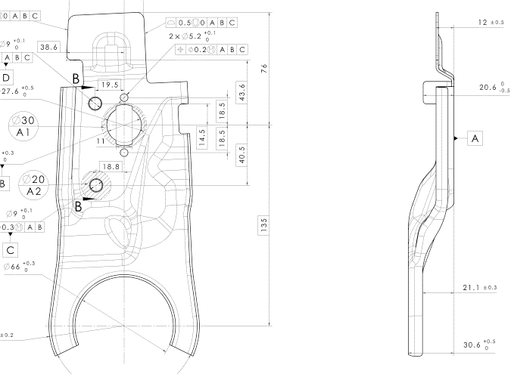
 |  |  |  |  |  |  |  |  |  |  |  |  |  |  |  |  |  | 修边冲孔 | 200 | 1 | 1 | 0.15 | 0.15
 |  |  |  |  |  |  |  | 242 | 142 | 1.6 | 55.17 |  |  |  |  |  |  | 翻边 | 200 | 1 | 1 | 0.15 | 0.15
 |  |  |  |  |  |  |  |  |  |  | - |  |  |  |  |  |  | 修边冲孔 | 160 | 1 | 1 | 0.10 | 0.10
 |  |  |  |  |  |  |  |  |  |  | - |  |  |  |  |  |  | 翻边整形 | 160 | 1 | 1 | 0.10 | 0.10
 |  |  |  | M8焊接螺母 |  | 2 |  |  |  |  | - |  |  |  |  |  | 0.08 | 焊接 |  | 1 | 1 | 0.14 | 0.14
 |  |  |  |  |  |  |  |  |  |  | -
 |  |  |  |  |  |  |  |  |  |  |  |  |  |  |  |  | 2.67 |  |  |  |  |  | 0.84
4 | 2021-11-18 | SHT0010068 | 右侧扶手固定加强板焊接总成 | 扶手固定加强板2 | 外购 | 1 | SPFH590 | 242 | 142 | 1.6 |  | 6.30 | 3.20 | 0.432 | 0.389 | 0.043 | 2.58 | 成型 | 250 | 1 | 1 | 0.20 | 0.20 | 4.21 | 3.7237
 |  |  |  |  |  |  |  |  |  |  |  |  |  |  |  |  |  | 修边冲孔 | 200 | 1 | 1 | 0.15 | 0.15
 |  |  |  |  |  |  |  | 242 | 142 | 1.6 | 55.17 |  |  |  |  |  |  | 翻边 | 200 | 1 | 1 | 0.15 | 0.15
 |  |  |  |  |  |  |  |  |  |  | - |  |  |  |  |  |  | 修边冲孔 | 160 | 1 | 1 | 0.10 | 0.10
 |  |  |  |  |  |  |  |  |  |  | - |  |  |  |  |  |  | 翻边整形 | 160 | 1 | 1 | 0.10 | 0.10
 |  |  |  | M8焊接螺母 |  | 2 |  |  |  |  | - |  |  |  |  |  | 0.08 | 焊接 |  | 1 | 1 | 0.14 | 0.14
 |  |  |  |  |  |  |  |  |  |  | -
 |  |  |  |  |  |  |  |  |  |  |  |  |  |  |  |  | 2.67 |  |  |  |  |  | 0.84
5 | 2021-11-18 | SHT0010191 | 蜗簧固定钣金片1 | 蜗簧固定钣金片1 | 外购 | 1 | SPFH590 | 149 | 88 | 3 |  | 6.30 | 3.20 | 0.309 | 0.175 | 0.134 | 1.52 | 落料 | 200 | 1 | 1 | 0.15 | 0.15 | 2.41 | 2.1316
 |  |  |  |  |  |  |  |  |  |  |  |  |  |  |  |  |  | 成型 | 200 | 1 | 1 | 0.15 | 0.15
 |  |  |  |  |  |  |  | 149 | 88 | 3 | 63.84 |  |  |  |  |  |  | 翻边成型 | 160 | 1 | 1 | 0.10 | 0.10
 |  |  |  |  |  |  |  |  |  |  | - |  |  |  |  |  |  | 冲孔 | 110 | 1 | 1 | 0.09 | 0.09
 |  |  |  |  |  |  |  |  |  |  | -
 |  |  |  |  |  |  |  |  |  |  | -
 |  |  |  |  |  |  |  |  |  |  | -
 |  |  |  |  |  |  |  |  |  |  |  |  |  |  |  |  | 1.52 |  |  |  |  |  | 0.49
6 | 2021-11-18 | SHT0010384 | 副驾蜗簧固定钣金片1 | 副驾蜗簧固定钣金片1 | 外购 | 1 | SPFH590 | 149 | 88 | 3 |  | 6.30 | 3.20 | 0.309 | 0.175 | 0.134 | 1.52 | 落料 | 200 | 1 | 1 | 0.15 | 0.15 | 2.41 | 2.1316
 |  |  |  |  |  |  |  |  |  |  |  |  |  |  |  |  |  | 成型 | 200 | 1 | 1 | 0.15 | 0.15
 |  |  |  |  |  |  |  | 149 | 88 | 3 | 63.84 |  |  |  |  |  |  | 翻边成型 | 160 | 1 | 1 | 0.10 | 0.10
 |  |  |  |  |  |  |  |  |  |  | - |  |  |  |  |  |  | 冲孔 | 110 | 1 | 1 | 0.09 | 0.09
 |  |  |  |  |  |  |  |  |  |  | -
 |  |  |  |  |  |  |  |  |  |  | -
 |  |  |  |  |  |  |  |  |  |  | -
 |  |  |  |  |  |  |  |  |  |  |  |  |  |  |  |  | 1.52 |  |  |  |  |  | 0.49

